Feuil1
 | Concurents
Désignation | Marque | Représentation | Avantage(s) | Inconvénient(s)
 |  |  | Caractéristiques
Calculateur X90 | B&R | 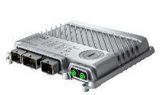 | Processeur : ARM Cortex-A9-650 | 650MHZ RAM : 256 MB DDR3 SDRAM Application memory : 1 GB flash memory Interfaces : - 1x Ethernet - USB - 3x Bus CAN - 1x POWERLINK
Automates CompactLogix 5380 | Rockwell Automation | 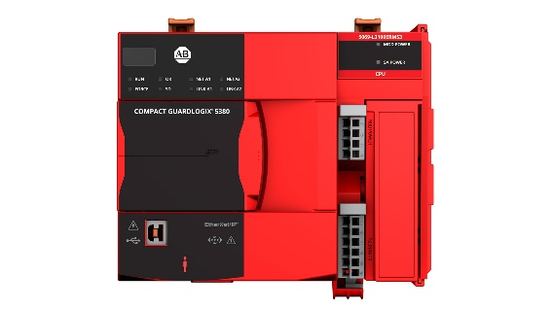 | 2x Ethernet | Documentation difficile

